01_Instrucciones
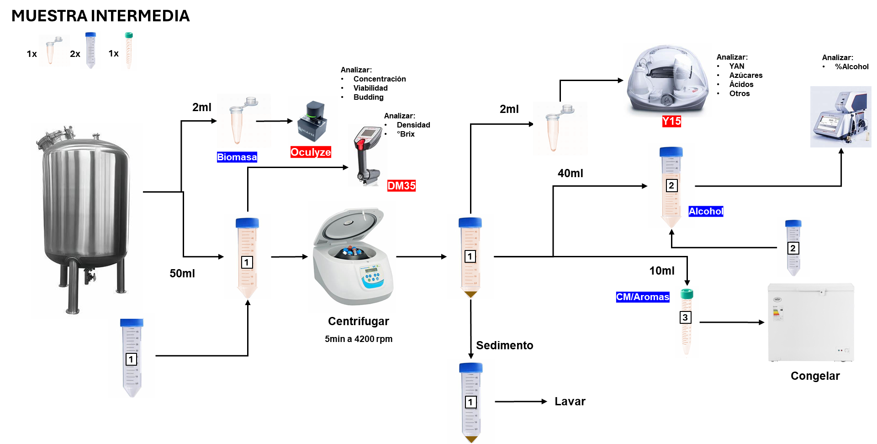
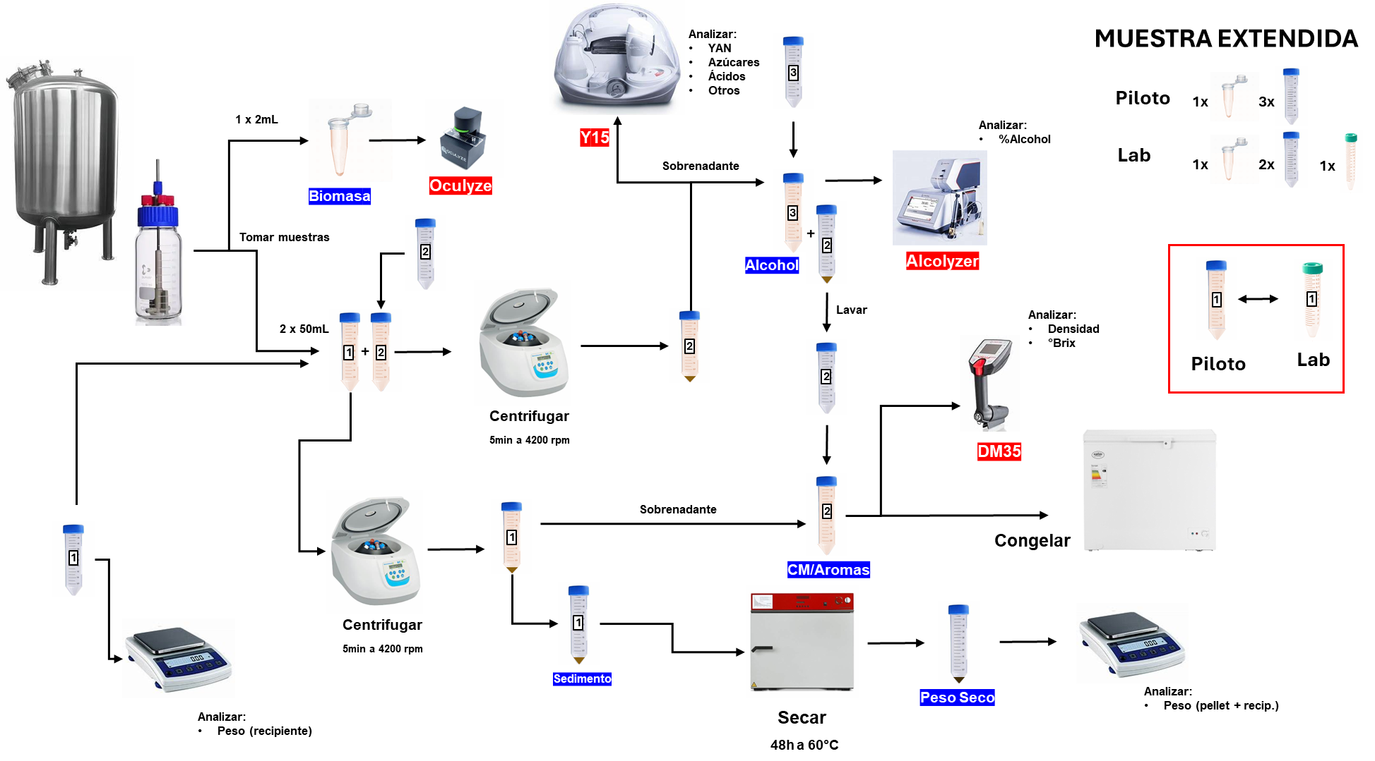
Planilla maestra I+D 2026 – v2
Versión precargada con diseño experimental por lotes, protocolos A/B/C y muestreo homólogo piloto-laboratorio.

Elemento | Instrucción clave
Principio general | Usar protocolo espejo entre piloto y laboratorio: mismas condiciones y mismos hitos, con distinta carga analítica según la escala.
Muestra corta | 2 Falcon de 15 mL (CFG/CM)+ 1 Eppendorf de 2 mL (oculyze). Solo laboratorio - usar en seguimiento frecuente y puntos de alta densidad temporal.
Muestra extendida | 3 Falcon de 50 mL (PS/Alcolyzer/AromayCM) + 1 Eppendorf de 2 mL (oculyze). Usar en hitos clave: inicio, cambios térmicos y final.
Muestra intermedia | 2 Falcon de 50 mL (PS/Alcolyzer) + 1 Falcon de 15 mL (CM) + 1 Eppendorf de 2 mL. Solo piloto, corresponde a muestras sin aromas
Piloto | Registrar MEF + condensados diarios CA/CB por separado.
Laboratorio | Registrar solo MEF. El alcohol queda restringido a muestras extendidas seleccionadas.
Orden de trabajo | 1) Revisar Maestro. 2) Registrar eventos. 3) Ejecutar muestreo. 4) Cargar resultados. 5) Registrar guarda/reanálisis.
Novedad v2 | Se dejan precargados lotes 1–2, tratamientos A/B/C, puntos homólogos y tipología de muestra corta/extendida.
Referencia protocolos | Ver hojas 12–16 para resumen y detalle operativo de los protocolos.
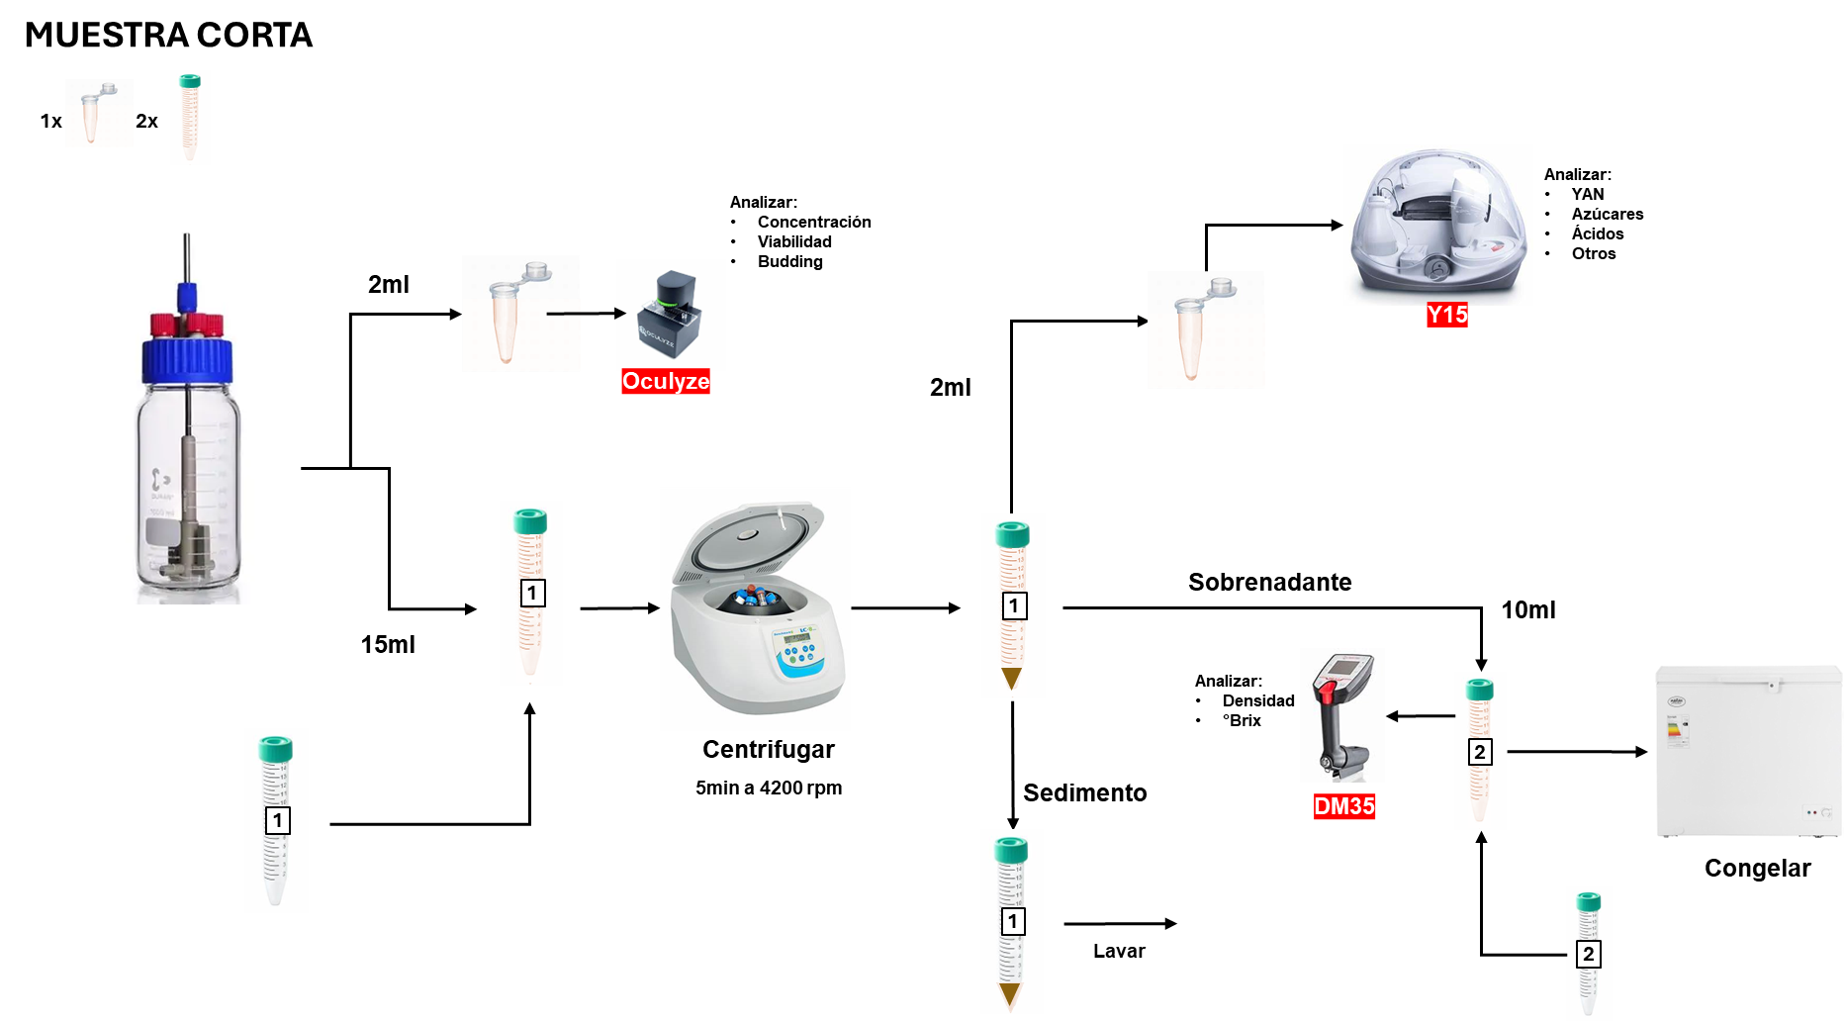
Ajustes | Fechas/horas pueden editarse antes del inicio. Si se cambian, revisar filas precargadas asociadas.

